Sheet1
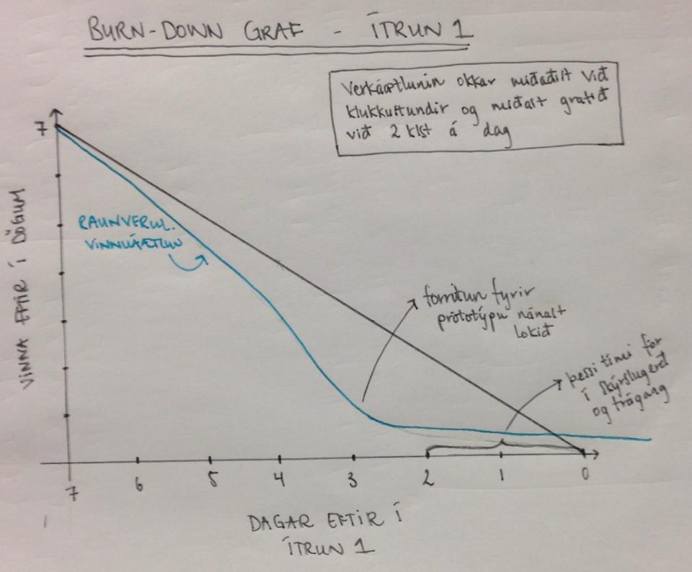
 | Notendasögur |  | Í vinnslu |  | Lokið

Titill: Eftirstöðvar láns |  | Titill: Eftirstöðvar láns |  | Titill: Eftirstöðvar láns

Verkhluti 1 |  | Verkhluti 2 |  | Verkhluti 1
Útbúa viðmót sem býður notanda uppá að slá inn eftirstöðvar láns síns |  | Viðmót sem býður notanda uppá að slá til hversu langs tíma lánið er |  | Útbúa viðmót sem býður notanda uppá að slá inn eftirstöðvar láns síns
Tími: 1 klukkustund |  | Tími: 1 klukkustund |  | Tími: 1 klukkustund

Verkhluti 2
Viðmót sem býður notanda uppá að slá til hversu langs tíma lánið er |  | Titill: Afgangs upphæð |  | Titill: Vaxtaprósenta
Tími: 1 klukkustund
 |  | Verkhluti 1 |  | Verkhluti 1
 |  | Setja upp viðmót sem býður notanda uppá að slá inn upphæð sem |  | Notandi slær inn vaxtaprósentu láns síns
Titill: Vaxtaprósenta |  | hann á afgangs í hverjum mánuði og hann æltar að nota til þess |  | Tími: 30 mínútur
 |  | að spara eða greiða upp lán
Verkhluti 1 |  | Tími: 1 klukkustund |  | Verkhluti 2
Notandi slær inn vaxtaprósentu láns síns |  |  |  | Fall sem tekur inn upphæð eftirstöðva láns og vaxtaprósentuna
Tími: 30 mínútur |  | Verkhluti 2 |  | Tími: 30 mínútur
 |  | Fall sem tekur inn afgangs upphæðina og reiknar hagstæðustu leiðina fyrir notenda
Verkhluti 2 |  | Tími: 1 klukkustund
Fall sem tekur inn upphæð eftirstöðva láns og vaxtaprósentuna |  |  |  | Titill: Fá svar hvað er best
Tími: 30 mínútur
 |  | Titill: Fá svar hvað er best |  | Verkhluti 1
 |  |  |  | Finna út verðbólgu skv. Seðlabanka
Titill: Afgangs upphæð |  | Verkhluti 2 |  | Tími: 30 mínútur
 |  | Notandi fær niðurstöðu eftir reikninga með bestu mögulegu niðurstöðu
Verkhluti 1 |  | Tími: 2 klukkustundir
Setja upp viðmót sem býður notanda uppá að slá inn upphæð sem
hann á afgangs í hverjum mánuði og hann æltar að nota til þess |  | Verkhluti 3
að spara eða greiða upp lán |  | Notandi fær myndræna niðurstöðu í formi línurits
Tími: 1 klukkustund |  | Tími: 2 klukkustundir
 |  |  |  |  |  | Það sem er ennþá í vinnslu er bara örlítil "fínpússunarvinna" og þ.a.l. nær bláa línan ekki núllinu
Verkhluti 2 |  |  |  |  |  | og erum því aðeins á eftir áætlun
Fall sem tekur inn afgangs upphæðina og reiknar hagstæðustu leiðina fyrir notenda
Tími: 1 klukkustund

Titill: Fá svar hvað er best

Verkhluti 1
Finna út verðbólgu skv. Seðlabanka
Tími: 30 mínútur

Verkhluti 2
Notandi fær niðurstöðu eftir reikninga með bestu mögulegu niðurstöðu
Tími: 2 klukkustundir

Verkhluti 3
Notandi fær myndræna niðurstöðu í formi línurits
Tími: 2 klukkustundir

